과제비_1.5_12개월
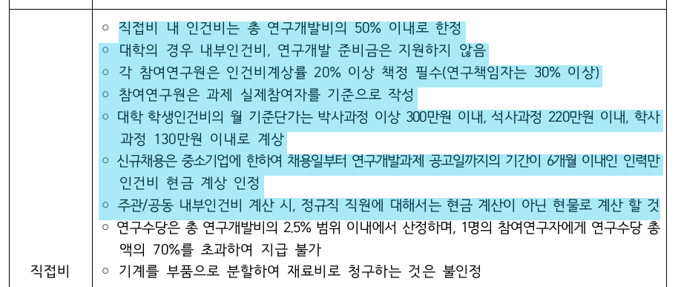
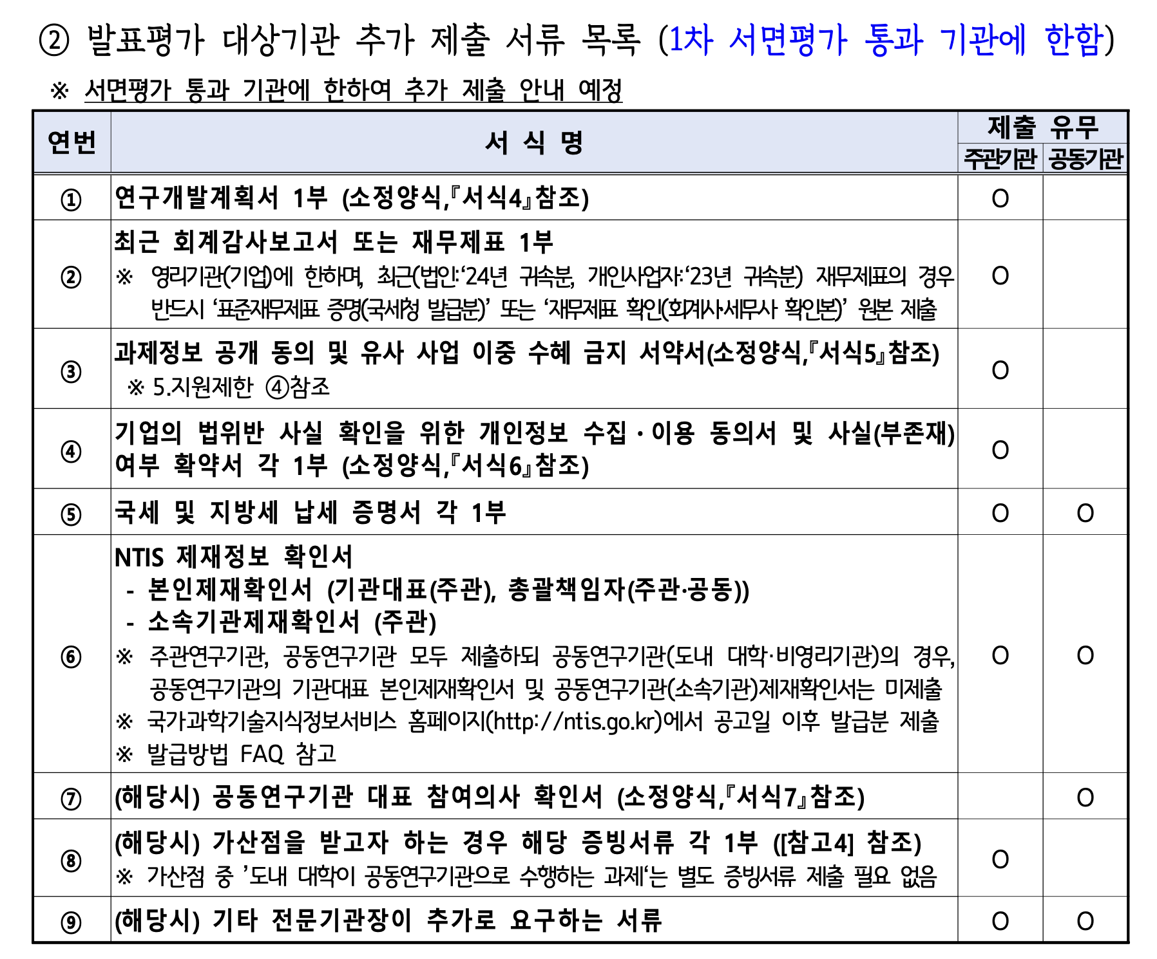
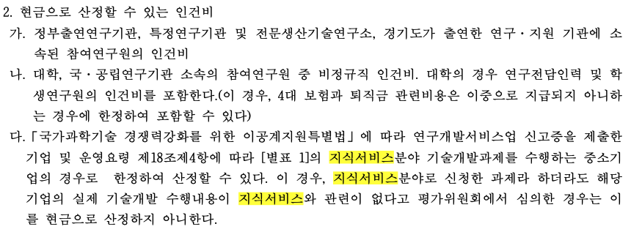
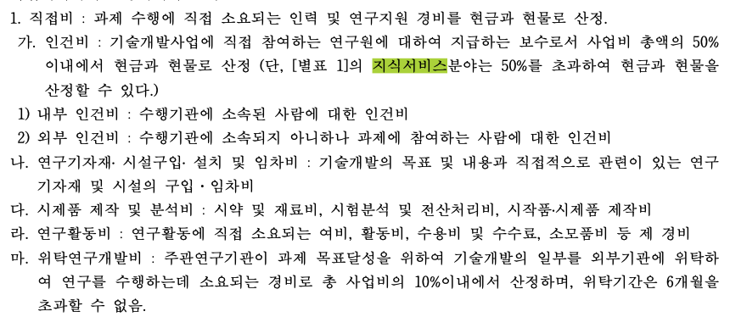
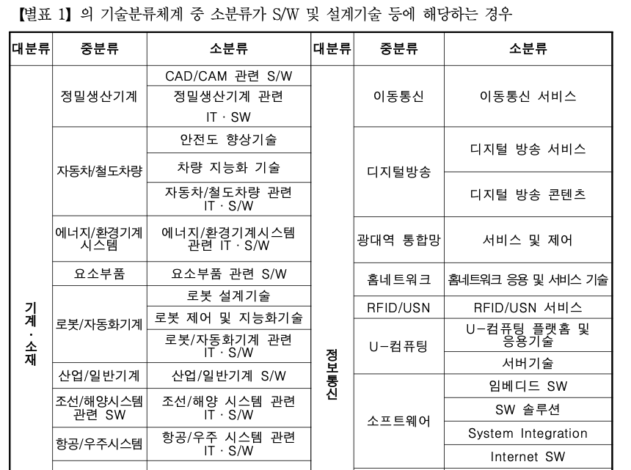
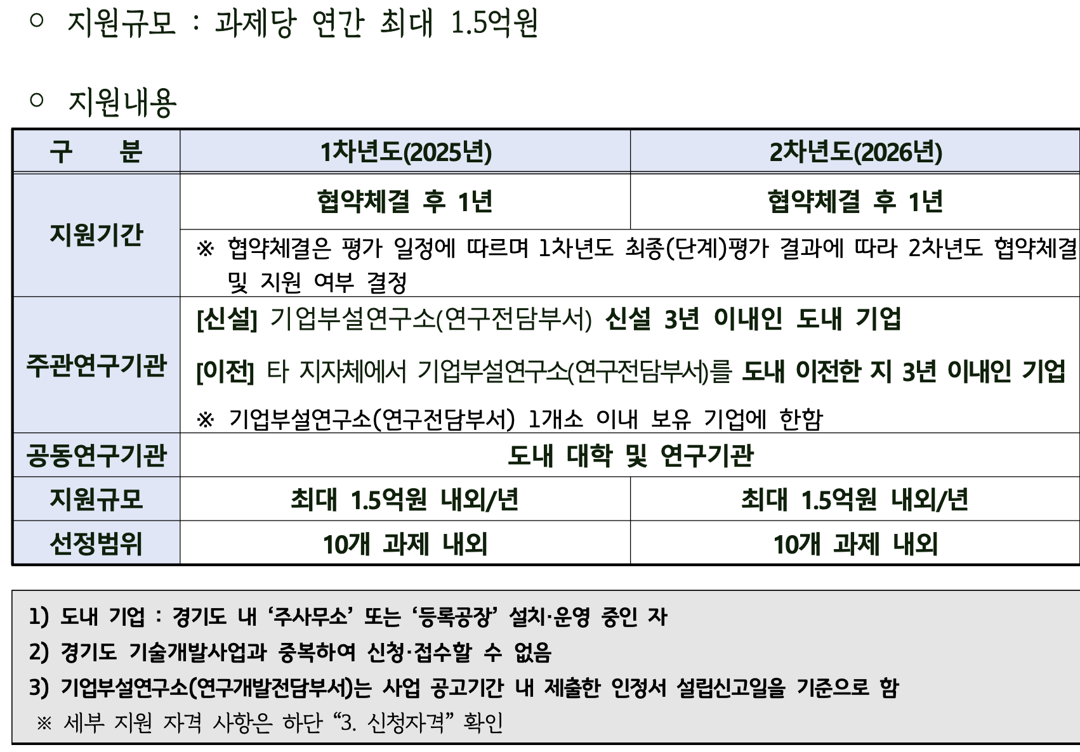
 |  |  |  | 총사업비 | 200000
1차년도 | 출연금 | 150000 |  | 출연금 | 75.00%
 | 현금 | 15000 |  | 현금 | 7.50%
 | 현물 | 35000 |  | 현물 | 17.50%
 |  |  |  | 자기부담 | 25.00% |  |  | 0

인건비 |  |  |  |  |  | 12 | 개월
 | 구 분 | 인력구분 | 성명 | 직위(연구소등록) | 실지급액(A) | 참여율(%)(B) | 합 계(AxB/100) |  |  | 현금합계 | 현물합계
 |  |  |  |  |  |  | 현 금 | 현 물 | 계 | 165,000 | 35,000
 |  |  | 박문식 | 대표 | 120,000 | 30% | 36,000 |  |  |  | 0
 |  |  | 박문식 | 대표 | 120,000 | 10% |  | 12,000
 |  |  | 장길석 | 수석 | 90,000 | 44% | 39,600
 |  |  | 장길석 | 수석 | 90,000 | 14% |  | 12,600
 |  |  | 김현기 | 책임 | 80,000 | 53% | 42,400
 |  |  | 김현기 | 책임 | 80,000 | 13% |  | 10,400
 |  |  |  |  |  |  |  | 0 |  | 30% | 20%
 |  |  |  |  |  | 20% |  |  |  | 10% | 10%
 |  |  |  |  |  | 10% |  |  |  | 44% | 52%
 |  |  |  |  |  | 20% |  |  |  | 14% | 14%
 |  |  |  |  |  | 13% |  |  |  | 53% | 59%
 |  |  | 신규 |  |  | 100% | 0 |  |  | 13% | 13%
 |  |  |  |  |  | 100%
 |  | 소 계 |  |  |  |  | 118,000 | 35,000
 | 합 계 |  |  |  |  |  | 0 | 153,000 | 76.500%
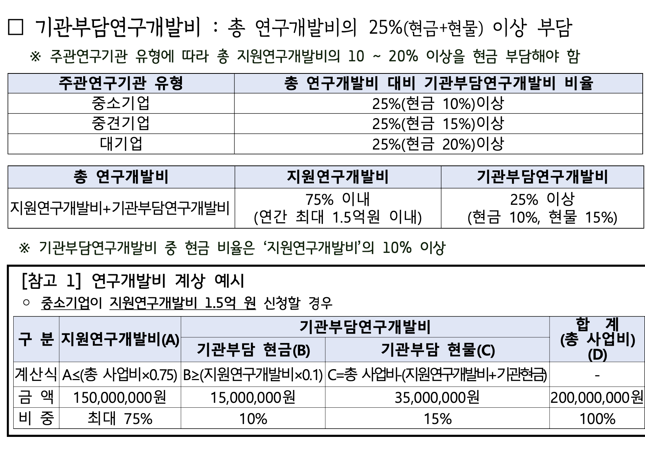

연구시설․장비 및 재료비
 | 구분 | 내역 | 단가 | 회수 |  |  | 금액 |  | 비고
 |  |  |  |  |  |  | 현금 | 현물

 | 기계장치 | TT-buda |  |  |  |  | 0
 |  | TT-LoudBox (미화) | 12000 |  |  |  | 0
 |  | 레퍼런스 보드 wormhole n300d | 2998 |  |  |  | 0
 |  |  |  |  |  |  | 0
 |  |  |  |  |  |  | 0
 |  |  |  |  |  |  | 0
 | 재료비 |  |  |  |  |  | 0 |  |  |  |  | 3500 | 30 | 100
 | 클라우드 | HPC 클라우드 사용료 (AWS, AZURE) | 3000 | 10 |  |  | 30,000 | 0
 |  |  |  |  |  |  | 0 | 0
 |  |  |  |  |  |  | 0 | 0 |  |  |  |  | 11666.666667
 |  | 소 계 |  |  |  |  | 30,000 | 0
 | 합계 |  |  |  |  |  |  | 30,000 | 15.000%

연구활동비
 | 구분 | 내역 | 단가 | 회수 |  |  | 금액 |  | 비고
 |  |  |  |  |  |  | 현금 | 현물

 | 특허 | 솔루션 특허 | 1500 | 1 |  |  | 1,500 | 0

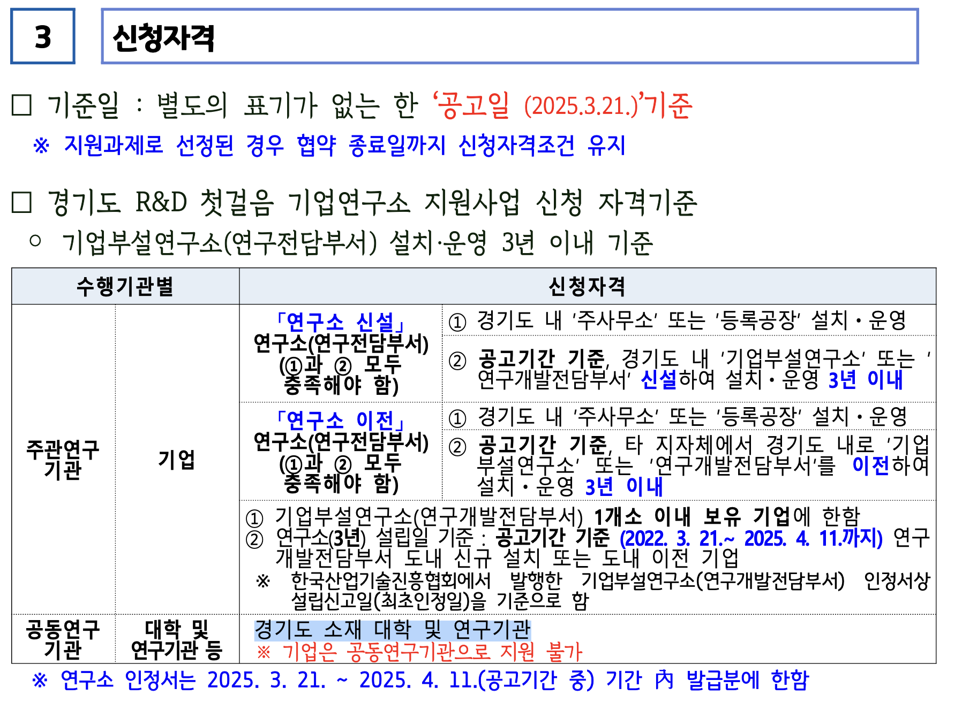
 | 위탁정산수수료 | 수수료 | 1500 | 1 |  |  | 1,500 | 0
 |  |  |  |  |  |  | 0
 | 전문가 활용비 |  | 300 | 5 |  |  | 1,500
 | 도서비 |  | 100 | 10 |  |  | 1,000
 | 회의비 |  | 2600 | 1 |  |  | 2,600
 | 기타경비 | 이행보증수수료 | 900 | 1 |  |  | 900
 |  |  |  |  |  |  | 0
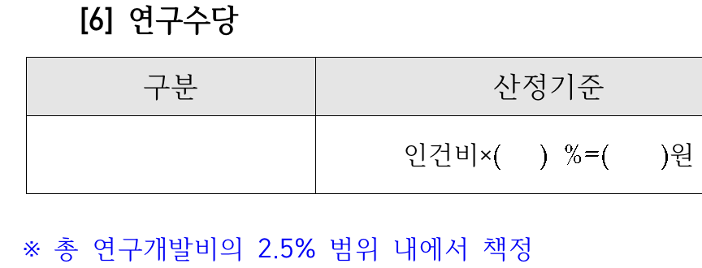
 | 광고 선전비 | 홍보물 제작비 |  |  |  |  | 0
 |  | 세미나 개최비 |  |  |  |  | 0
 |  |  |  |  |  |  | 0
 | 공인시험 |  | 3000 | 1 |  |  | 3,000
 | 연구수당 |  | 5000 | 1 |  |  | 5,000 | 0 | 2.500%
 |  | 소 계 |  |  |  |  | 17,000 | 0
 | 합계 |  |  |  |  |  |  | 17,000 | 8.500%

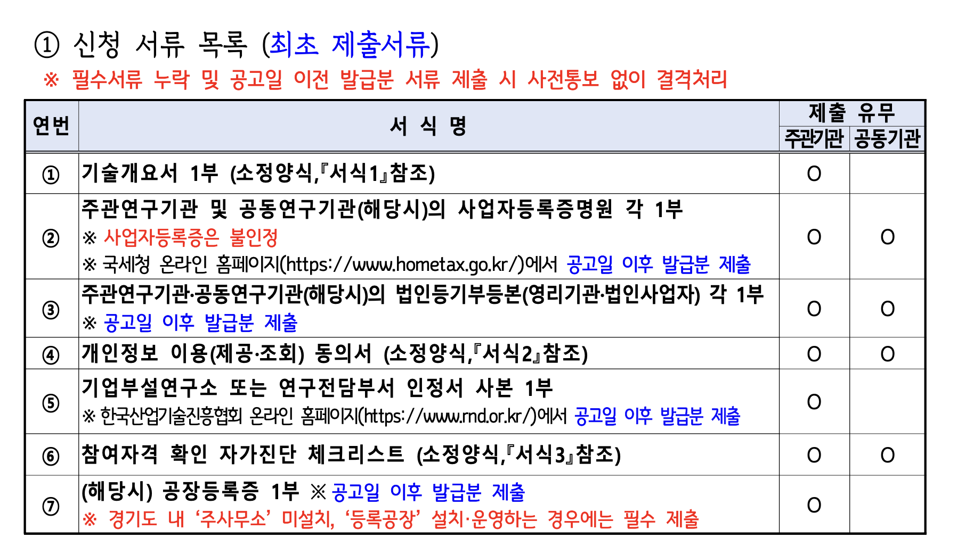
 |  |  |  |  |  |  | 7000

